Serum-Insulin
2.435 | 0.104 | 0.103 | 0.085 | 0.287 | 0.102 | 0.142 | 0.155 | 0.097 | 0.081 | 0.113 | 0.091
1.662 | 0.078 | 0.073 | 0.085 | 0.166 | 0.074 | 0.08 | 0.116 | 0.132 | 0.073 | 0.071 | 0.079
0.984 | 0.095 | 0.138 | 0.089 | 0.109 | 0.071 | 0.162 | 0.104 | 0.13 | 0.073 | 0.084 | 0.185
0.689 | 0.091 | 0.121 | 0.096 | 0.1 | 0.109 | 0.139 | 0.505 | 0.106 | 0.065 | 0.125
0.441 | 0.099 | 0.12 | 0.097 | 0.096 | 0.111 | 0.105 | 0.135 | 0.108 | 0.083 | 0.184
0.257 | 0.097 | 0.124 | 0.097 | 0.12 | 0.071 | 0.09 | 0.379 | 0.102 | 0.221 | 0.1
0.146 | 0.108 | 0.125 | 0.156 | 0.083 | 0.076 | 0.149 | 0.092 | 0.152 | 0.07 | 0.314
0.055 | 0.125 | 0.2 | 0.102 | 0.093 | 0.087 | 0.091 | 0.105 | 0.084 | 0.068 | 0.077

INS
 | abs | abs-blank | expected | result
std1 | 2.435 | 2.38 | 20 | 19.89
std2 | 1.662 | 1.607 | 10 | 10.40
std3 | 0.984 | 0.929 | 5 | 4.48
std4 | 0.689 | 0.634 | 2.5 | 2.61
std5 | 0.441 | 0.386 | 1.25 | 1.37
std6 | 0.257 | 0.202 | 0.63 | 0.64
std7 | 0.146 | 0.091 | 0.31 | 0.28
blank | 0.055 | 0 | 0 | 0.03

 |  |  |  |  |  |  |  |  | concentratıon (ng/ml)

Numune | absorbans | blank | abs-blank | result
Grup1-1 | 0.104 | 0.055 | 0.049 | 0.16
Grup1-2 | 0.078 | 0.055 | 0.023 | 0.09
Grup1-3 | 0.095 | 0.055 | 0.04 | 0.14
Grup1-4 | 0.091 | 0.055 | 0.036 | 0.12
Grup1-5 | 0.099 | 0.055 | 0.044 | 0.15
Grup1-6 | 0.097 | 0.055 | 0.042 | 0.14
Grup1-7 | 0.108 | 0.055 | 0.053 | 0.17
Grup1-8 | 0.125 | 0.055 | 0.07 | 0.22
Grup2-9 | 0.103 | 0.055 | 0.048 | 0.16
Grup2-10 | 0.073 | 0.055 | 0.018 | 0.08
Grup2-11 | 0.138 | 0.055 | 0.083 | 0.26
Grup2-12 | 0.121 | 0.055 | 0.066 | 0.21
Grup2-13 | 0.12 | 0.055 | 0.065 | 0.20
Grup2-14 | 0.124 | 0.055 | 0.069 | 0.22
Grup2-15 | 0.125 | 0.055 | 0.07 | 0.22
Grup2-16 | 0.2 | 0.055 | 0.145 | 0.45
Grup3-17 | 0.085 | 0.055 | 0.03 | 0.11
Grup3-18 | 0.085 | 0.055 | 0.03 | 0.11
Grup3-19 | 0.089 | 0.055 | 0.034 | 0.12
Grup3-21 | 0.096 | 0.055 | 0.041 | 0.14
Grup3-23 | 0.097 | 0.055 | 0.042 | 0.14
Grup4-25 | 0.097 | 0.055 | 0.042 | 0.14
Grup4-26 | 0.156 | 0.055 | 0.101 | 0.31
Grup4-27 | 0.102 | 0.055 | 0.047 | 0.15
Grup4-28 | 0.287 | 0.055 | 0.232 | 0.75
Grup4-29 | 0.166 | 0.055 | 0.111 | 0.34
Grup4-30 | 0.109 | 0.055 | 0.054 | 0.17
Grup4-31 | 0.1 | 0.055 | 0.045 | 0.15
Grup4-32 | 0.096 | 0.055 | 0.041 | 0.14
Grup5-33 | 0.12 | 0.055 | 0.065 | 0.20
Grup5-34 | 0.083 | 0.055 | 0.028 | 0.10
Grup5-35 | 0.093 | 0.055 | 0.038 | 0.13
Grup5-36 | 0.102 | 0.055 | 0.047 | 0.15
Grup5-37 | 0.074 | 0.055 | 0.019 | 0.08
Grup5-38 | 0.071 | 0.055 | 0.016 | 0.07
Grup5-39 | 0.109 | 0.055 | 0.054 | 0.17
Grup5-40 | 0.111 | 0.055 | 0.056 | 0.18
Grup6-41 | 0.071 | 0.055 | 0.016 | 0.07
Grup6-42 | 0.076 | 0.055 | 0.021 | 0.08
Grup6-43 | 0.087 | 0.055 | 0.032 | 0.11
Grup6-44 | 0.142 | 0.055 | 0.087 | 0.27
Grup6-45 | 0.08 | 0.055 | 0.025 | 0.10
Grup6-46 | 0.162 | 0.055 | 0.107 | 0.33
Grup6-47 | 0.139 | 0.055 | 0.084 | 0.26
Grup6-48 | 0.105 | 0.055 | 0.05 | 0.16
Grup7-49 | 0.09 | 0.055 | 0.035 | 0.12
Grup7-50 | 0.149 | 0.055 | 0.094 | 0.29
Grup7-51 | 0.091 | 0.055 | 0.036 | 0.12
Grup7-53 | 0.155 | 0.055 | 0.1 | 0.31
Grup7-55 | 0.116 | 0.055 | 0.061 | 0.19
Grup7-56 | 0.104 | 0.055 | 0.049 | 0.16
Grup8-57 | 0.505 | 0.055 | 0.45 | 1.66
Grup8-58 | 0.135 | 0.055 | 0.08 | 0.25
Grup8-59 | 0.379 | 0.055 | 0.324 | 1.10
Grup8-60 | 0.092 | 0.055 | 0.037 | 0.13
Grup8-61 | 0.105 | 0.055 | 0.05 | 0.16
Grup8-62 | 0.097 | 0.055 | 0.042 | 0.14
Grup8-63 | 0.132 | 0.055 | 0.077 | 0.24
Grup8-64 | 0.13 | 0.055 | 0.075 | 0.23
Grup9-67 | 0.106 | 0.055 | 0.051 | 0.17
Grup9-68 | 0.108 | 0.055 | 0.053 | 0.17
Grup9-69 | 0.102 | 0.055 | 0.047 | 0.15
Grup9-71 | 0.152 | 0.055 | 0.097 | 0.30
Grup10-74 | 0.084 | 0.055 | 0.029 | 0.11
Grup10-76 | 0.081 | 0.055 | 0.026 | 0.10
Grup10-78 | 0.073 | 0.055 | 0.018 | 0.08
Grup10-79 | 0.073 | 0.055 | 0.018 | 0.08
Grup10-80 | 0.065 | 0.055 | 0.01 | 0.06
Grup11-81 | 0.083 | 0.055 | 0.028 | 0.10
Grup11-82 | 0.221 | 0.055 | 0.166 | 0.52
Grup11-83 | 0.07 | 0.055 | 0.015 | 0.07
Grup11-84 | 0.068 | 0.055 | 0.013 | 0.06
Grup11-86 | 0.113 | 0.055 | 0.058 | 0.19
Grup11-87 | 0.071 | 0.055 | 0.016 | 0.07
Grup11-88 | 0.084 | 0.055 | 0.029 | 0.11
Grup12-89 | 0.125 | 0.055 | 0.07 | 0.22
Grup12-90 | 0.184 | 0.055 | 0.129 | 0.40
Grup12-91 | 0.1 | 0.055 | 0.045 | 0.15
Grup12-92 | 0.314 | 0.055 | 0.259 | 0.85
Grup12-93 | 0.077 | 0.055 | 0.022 | 0.09
Grup12-94 | 0.091 | 0.055 | 0.036 | 0.12
Grup12-95 | 0.079 | 0.055 | 0.024 | 0.09
Grup12-96 | 0.185 | 0.055 | 0.13 | 0.40

Serum-MDA
MDA
2.481 | 100
1.673 | 50
0.994 | 25
0.513 | 12.5
0.288 | 6.25
0.122 | 3.125
0 | 0
 | absorbans | abs-blank | expected | result
std1 | 2.511 | 2.481 | 100 | 99.11
std2 | 1.703 | 1.673 | 50 | 52.40
std3 | 1.024 | 0.994 | 25 | 24.30
std4 | 0.543 | 0.513 | 12.5 | 10.55
std5 | 0.318 | 0.288 | 6.25 | 5.87
std6 | 0.152 | 0.122 | 3.125 | 3.14
blank | 0.03 | 0 | 0 | 1.51

 |  |  |  |  | concentratıon (mmol/L)

Numune | absorbans | blank | abs-blank | result
Grup1-1 | 1.115 | 0.03 | 1.085 | 27.47
Grup1-2 | 0.884 | 0.03 | 0.854 | 19.77
Grup1-3 | 0.342 | 0.03 | 0.312 | 6.32
Grup1-4 | 0.358 | 0.03 | 0.328 | 6.62
Grup1-5 | 0.688 | 0.03 | 0.658 | 14.16
Grup1-6 | 0.663 | 0.03 | 0.633 | 13.50
Grup1-7 | 0.669 | 0.03 | 0.639 | 13.66
Grup1-8 | 0.522 | 0.03 | 0.492 | 10.06
Grup2-9 | 0.997 | 0.03 | 0.967 | 23.39
Grup2-10 | 0.571 | 0.03 | 0.541 | 11.21
Grup2-11 | 0.685 | 0.03 | 0.655 | 14.08
Grup2-12 | 1.02 | 0.03 | 0.99 | 24.16
Grup2-13 | 0.942 | 0.03 | 0.912 | 21.59
Grup2-14 | 1.184 | 0.03 | 1.154 | 30.00
Grup2-15 | 0.275 | 0.03 | 0.245 | 5.10
Grup2-16 | 1.522 | 0.03 | 1.492 | 43.92
Grup3-17 | 0.597 | 0.03 | 0.567 | 11.84
Grup3-18 | 0.577 | 0.03 | 0.547 | 11.35
Grup3-19 | 0.536 | 0.03 | 0.506 | 10.39
Grup3-21 | 0.621 | 0.03 | 0.591 | 12.43
Grup3-23 | 0.603 | 0.03 | 0.573 | 11.98
Grup4-25 | 0.699 | 0.03 | 0.669 | 14.45
Grup4-26 | 0.536 | 0.03 | 0.506 | 10.39
Grup4-27 | 0.551 | 0.03 | 0.521 | 10.74
Grup4-28 | 0.607 | 0.03 | 0.577 | 12.08
Grup4-29 | 0.559 | 0.03 | 0.529 | 10.92
Grup4-30 | 0.653 | 0.03 | 0.623 | 13.24
Grup4-31 | 0.45 | 0.03 | 0.42 | 8.48
Grup4-32 | 1.323 | 0.03 | 1.293 | 35.42
Grup5-33 | 2.09 | 0.03 | 2.06 | 72.98
Grup5-34 | 0.551 | 0.03 | 0.521 | 10.74
Grup5-35 | 1.7 | 0.03 | 1.67 | 52.26
Grup5-36 | 1.167 | 0.03 | 1.137 | 29.37
Grup5-37 | 1.09 | 0.03 | 1.06 | 26.58
Grup5-38 | 0.819 | 0.03 | 0.789 | 17.81
Grup5-39 | 0.681 | 0.03 | 0.651 | 13.97
Grup5-40 | 1.107 | 0.03 | 1.077 | 27.19
Grup6-41 | 0.33 | 0.03 | 0.3 | 6.09
Grup6-42 | 0.315 | 0.03 | 0.285 | 5.82
Grup6-43 | 0.537 | 0.03 | 0.507 | 10.41
Grup6-44 | 1.728 | 0.03 | 1.698 | 53.63
Grup6-45 | 0.571 | 0.03 | 0.541 | 11.21
Grup6-46 | 0.814 | 0.03 | 0.784 | 17.67
Grup6-47 | 0.883 | 0.03 | 0.853 | 19.74
Grup6-48 | 0.221 | 0.03 | 0.191 | 4.20
Grup7-49 | 0.885 | 0.03 | 0.855 | 19.80
Grup7-50 | 0.789 | 0.03 | 0.759 | 16.94
Grup7-51 | 1.619 | 0.03 | 1.589 | 48.37
Grup7-53 | 0.749 | 0.03 | 0.719 | 15.81
Grup7-55 | 0.904 | 0.03 | 0.874 | 20.39
Grup7-56 | 1.028 | 0.03 | 0.998 | 24.43
Grup8-57 | 2.284 | 0.03 | 2.254 | 84.53
Grup8-58 | 0.964 | 0.03 | 0.934 | 22.30
Grup8-59 | 1.05 | 0.03 | 1.02 | 25.19
Grup8-60 | 0.484 | 0.03 | 0.454 | 9.21
Grup8-61 | 0.661 | 0.03 | 0.631 | 13.45
Grup8-62 |  | 0.03 | -0.03 | 1.16
Grup8-63 | 0.619 | 0.03 | 0.589 | 12.38
Grup8-64 | 1.132 | 0.03 | 1.102 | 28.09
Grup9-67 | 1.935 | 0.03 | 1.905 | 64.34
Grup9-68 | 1.687 | 0.03 | 1.657 | 51.62
Grup9-69 | 0.777 | 0.03 | 0.747 | 16.60
Grup9-71 | 1.025 | 0.03 | 0.995 | 24.33
Grup10-74 | 1.043 | 0.03 | 1.013 | 24.95
Grup10-76 | 0.504 | 0.03 | 0.474 | 9.66
Grup10-78 | 0.617 | 0.03 | 0.587 | 12.33
Grup10-79 | 0.453 | 0.03 | 0.423 | 8.54
Grup10-80 | 0.424 | 0.03 | 0.394 | 7.93
Grup11-81 | 0.583 | 0.03 | 0.553 | 11.50
Grup11-82 | 0.4 | 0.03 | 0.37 | 7.45
Grup11-83 | 0.39 | 0.03 | 0.36 | 7.25
Grup11-84 | 0.538 | 0.03 | 0.508 | 10.43
Grup11-86 | 0.619 | 0.03 | 0.589 | 12.38
Grup11-87 | 0.667 | 0.03 | 0.637 | 13.60
Grup11-88 | 1.079 | 0.03 | 1.049 | 26.20
Grup12-89 | 1.437 | 0.03 | 1.407 | 40.18
Grup12-90 | 0.703 | 0.03 | 0.673 | 14.55
Grup12-91 | 1.97 | 0.03 | 1.94 | 66.24
Grup12-92 | 0.692 | 0.03 | 0.662 | 14.26
Grup12-93 | 0.887 | 0.03 | 0.857 | 19.86
Grup12-94 | 0.778 | 0.03 | 0.748 | 16.63
Grup12-95 | 1.102 | 0.03 | 1.072 | 27.01
Grup12-96 | 1.812 | 0.03 | 1.782 | 57.86

Karaciğer-MDA
MDA
2.481 | 100
1.673 | 50
0.994 | 25
0.513 | 12.5
0.288 | 6.25
0.122 | 3.125
0 | 0
 | absorbans | abs-blank | expected | result
std1 | 2.511 | 2.481 | 100 | 99.11
std2 | 1.703 | 1.673 | 50 | 52.40
std3 | 1.024 | 0.994 | 25 | 24.30
std4 | 0.543 | 0.513 | 12.5 | 10.55
std5 | 0.318 | 0.288 | 6.25 | 5.87
std6 | 0.152 | 0.122 | 3.125 | 3.14
blank | 0.03 | 0 | 0 | 1.51

 |  |  |  |  | concentratıon (mmol/L)

Numune | absorbans | blank | abs-blank | result
Grup1-1 | 0.668 | 0.03 | 0.638 | 13.63
Grup1-2 | 0.944 | 0.03 | 0.914 | 21.66
Grup1-3 | 1.338 | 0.03 | 1.308 | 36.03
Grup1-4 | 0.992 | 0.03 | 0.962 | 23.22
Grup1-5 | 1.184 | 0.03 | 1.154 | 30.00
Grup1-6 | 1.892 | 0.03 | 1.862 | 62.04
Grup1-7 | 1.472 | 0.03 | 1.442 | 41.70
Grup1-8 | 1.82 | 0.03 | 1.79 | 58.27
Grup2-9 | 1.705 | 0.03 | 1.675 | 52.50
Grup2-10 | 1.391 | 0.03 | 1.361 | 38.22
Grup2-11 | 1.742 | 0.03 | 1.712 | 54.33
Grup2-12 | 1.816 | 0.03 | 1.786 | 58.07
Grup2-13 | 1.885 | 0.03 | 1.855 | 61.67
Grup2-14 | 1.544 | 0.03 | 1.514 | 44.91
Grup2-15 | 2.135 | 0.03 | 2.105 | 75.58
Grup2-16 | 1.588 | 0.03 | 1.558 | 46.93
Grup3-17 | 1.813 | 0.03 | 1.783 | 57.91
Grup3-18 | 1.389 | 0.03 | 1.359 | 38.14
Grup3-19 | 2 | 0.03 | 1.97 | 67.90
Grup3-21 | 1.251 | 0.03 | 1.221 | 32.56
Grup3-23 | 1.258 | 0.03 | 1.228 | 32.83
Grup4-25 | 1.082 | 0.03 | 1.052 | 26.30
Grup4-26 | 1.444 | 0.03 | 1.414 | 40.48
Grup4-27 | 1.742 | 0.03 | 1.712 | 54.33
Grup4-28 | 1.366 | 0.03 | 1.336 | 37.18
Grup4-29 | 1.422 | 0.03 | 1.392 | 39.54
Grup4-30 | 1.712 | 0.03 | 1.682 | 52.84
Grup4-31 | 1.599 | 0.03 | 1.569 | 47.44
Grup4-32 | 1.638 | 0.03 | 1.608 | 49.27
Grup5-33 | 1.645 | 0.03 | 1.615 | 49.60
Grup5-34 | 1.576 | 0.03 | 1.546 | 46.37
Grup5-35 | 1.404 | 0.03 | 1.374 | 38.77
Grup5-36 | 1.479 | 0.03 | 1.449 | 42.01
Grup5-37 | 1.499 | 0.03 | 1.469 | 42.89
Grup5-38 | 1.229 | 0.03 | 1.199 | 31.71
Grup5-39 | 2.266 | 0.03 | 2.236 | 83.43
Grup5-40 | 1.344 | 0.03 | 1.314 | 36.27
Grup6-41 | 2.171 | 0.03 | 2.141 | 77.70
Grup6-42 | 1.297 | 0.03 | 1.267 | 34.37
Grup6-43 | 1.397 | 0.03 | 1.367 | 38.48
Grup6-44 | 1.646 | 0.03 | 1.616 | 49.65
Grup6-45 | 1.428 | 0.03 | 1.398 | 39.79
Grup6-46 | 1.238 | 0.03 | 1.208 | 32.06
Grup6-47 | 1.267 | 0.03 | 1.237 | 33.19
Grup6-48 | 1.287 | 0.03 | 1.257 | 33.98
Grup7-49 | 1.724 | 0.03 | 1.694 | 53.43
Grup7-50 | 1.868 | 0.03 | 1.838 | 60.77
Grup7-51 | 1.418 | 0.03 | 1.388 | 39.37
Grup7-53 | 1.223 | 0.03 | 1.193 | 31.48
Grup7-55 | 1.343 | 0.03 | 1.313 | 36.23
Grup7-56 | 1.123 | 0.03 | 1.093 | 27.76
Grup8-57 | 1.11 | 0.03 | 1.08 | 27.29
Grup8-58 | 1.325 | 0.03 | 1.295 | 35.50
Grup8-59 | 1.173 | 0.03 | 1.143 | 29.59
Grup8-60 | 1.268 | 0.03 | 1.238 | 33.23
Grup8-61 | 1.319 | 0.03 | 1.289 | 35.26
Grup8-62 | 1.02 | 0.03 | 0.99 | 24.16
Grup8-63 | 1.148 | 0.03 | 1.118 | 28.67
Grup8-64 | 1.375 | 0.03 | 1.345 | 37.56
Grup9-67 | 1.261 | 0.03 | 1.231 | 32.95
Grup9-68 | 0.695 | 0.03 | 0.665 | 14.34
Grup9-69 | 1.418 | 0.03 | 1.388 | 39.37
Grup9-71 | 1.301 | 0.03 | 1.271 | 34.53
Grup10-74 | 1.478 | 0.03 | 1.448 | 41.96
Grup10-76 | 1.03 | 0.03 | 1 | 24.50
Grup10-78 | 0.958 | 0.03 | 0.928 | 22.11
Grup10-79 | 1.342 | 0.03 | 1.312 | 36.19
Grup10-80 | 1.252 | 0.03 | 1.222 | 32.60
Grup11-81 | 1.259 | 0.03 | 1.229 | 32.87
Grup11-82 | 0.789 | 0.03 | 0.759 | 16.94
Grup11-83 | 1.03 | 0.03 | 1 | 24.50
Grup11-84 | 0.806 | 0.03 | 0.776 | 17.43
Grup11-86 | 1.03 | 0.03 | 1 | 24.50
Grup11-87 | 1.207 | 0.03 | 1.177 | 30.87
Grup11-88 | 1.02 | 0.03 | 0.99 | 24.16
Grup12-89 | 1.404 | 0.03 | 1.374 | 38.77
Grup12-90 | 1.669 | 0.03 | 1.639 | 50.75
Grup12-91 | 1.4 | 0.03 | 1.37 | 38.60
Grup12-92 | 1.525 | 0.03 | 1.495 | 44.05
Grup12-93 | 1.027 | 0.03 | 0.997 | 24.40
Grup12-94 | 2.328 | 0.03 | 2.298 | 87.27
Grup12-95 | 1.66 | 0.03 | 1.63 | 50.32
Grup12-96 | 1.611 | 0.03 | 1.581 | 48.00

Materyal-metod
KİT ADI | TÜR | MARKA | Yöntem | Kullanılan Cihaz
İnsulin | Rat | ELABSCIENCE | ELİSA | Mıcroplate reader: BIO-TEK EL X 800-Aotu strıp washer:BIO TEK EL X 50
AST: Aspartat Aminotransferaz | Universal | REL ASSAY | Kolorimetrik | MINDRAY-BS400
ALT: Alanin aminotransferaz | Universal | REL ASSAY | Kolorimetrik | MINDRAY-BS400
ALP: Alkaline Phosphatase | Universal | REL ASSAY | Kolorimetrik | MINDRAY-BS400
CHOL: Total Cholesterol | Universal | REL ASSAY | Kolorimetrik | MINDRAY-BS400
TG: Triglycerides | Universal | REL ASSAY | Kolorimetrik | MINDRAY-BS400
GLU: Glucose | Universal | REL ASSAY | Kolorimetrik | MINDRAY-BS400
LDL: LDL Cholesterol | Universal | REL ASSAY | Kolorimetrik | MINDRAY-BS400
HDL: HDL Cholesterol | Universal | REL ASSAY | Kolorimetrik | MINDRAY-BS400
SOD: Super Oxıde Dismutase | Universal | REL ASSAY | Kolorimetrik | MINDRAY-BS400
GPx: Glutathione Peroxidase | Universal | REL ASSAY | Kolorimetrik | MINDRAY-BS400
MDA: Malondialdehit | Universal | REL ASSAY | Kolorimetrik | REL BIOCHEM-REL ASSAY
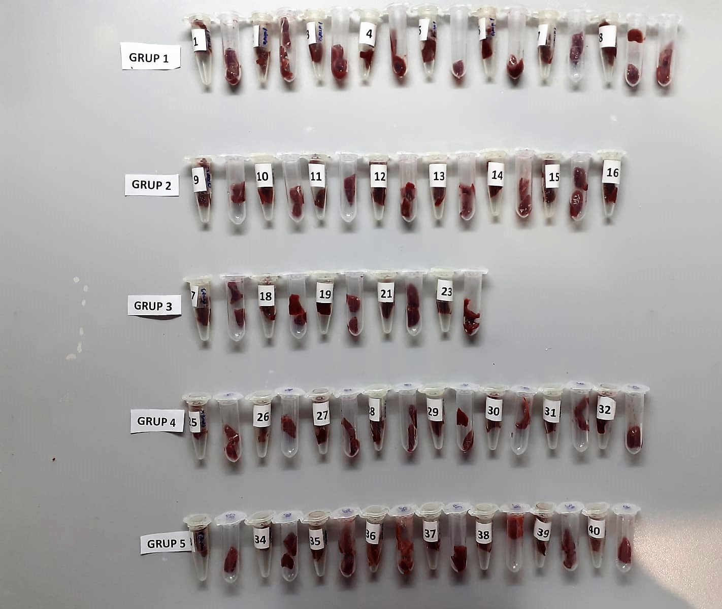
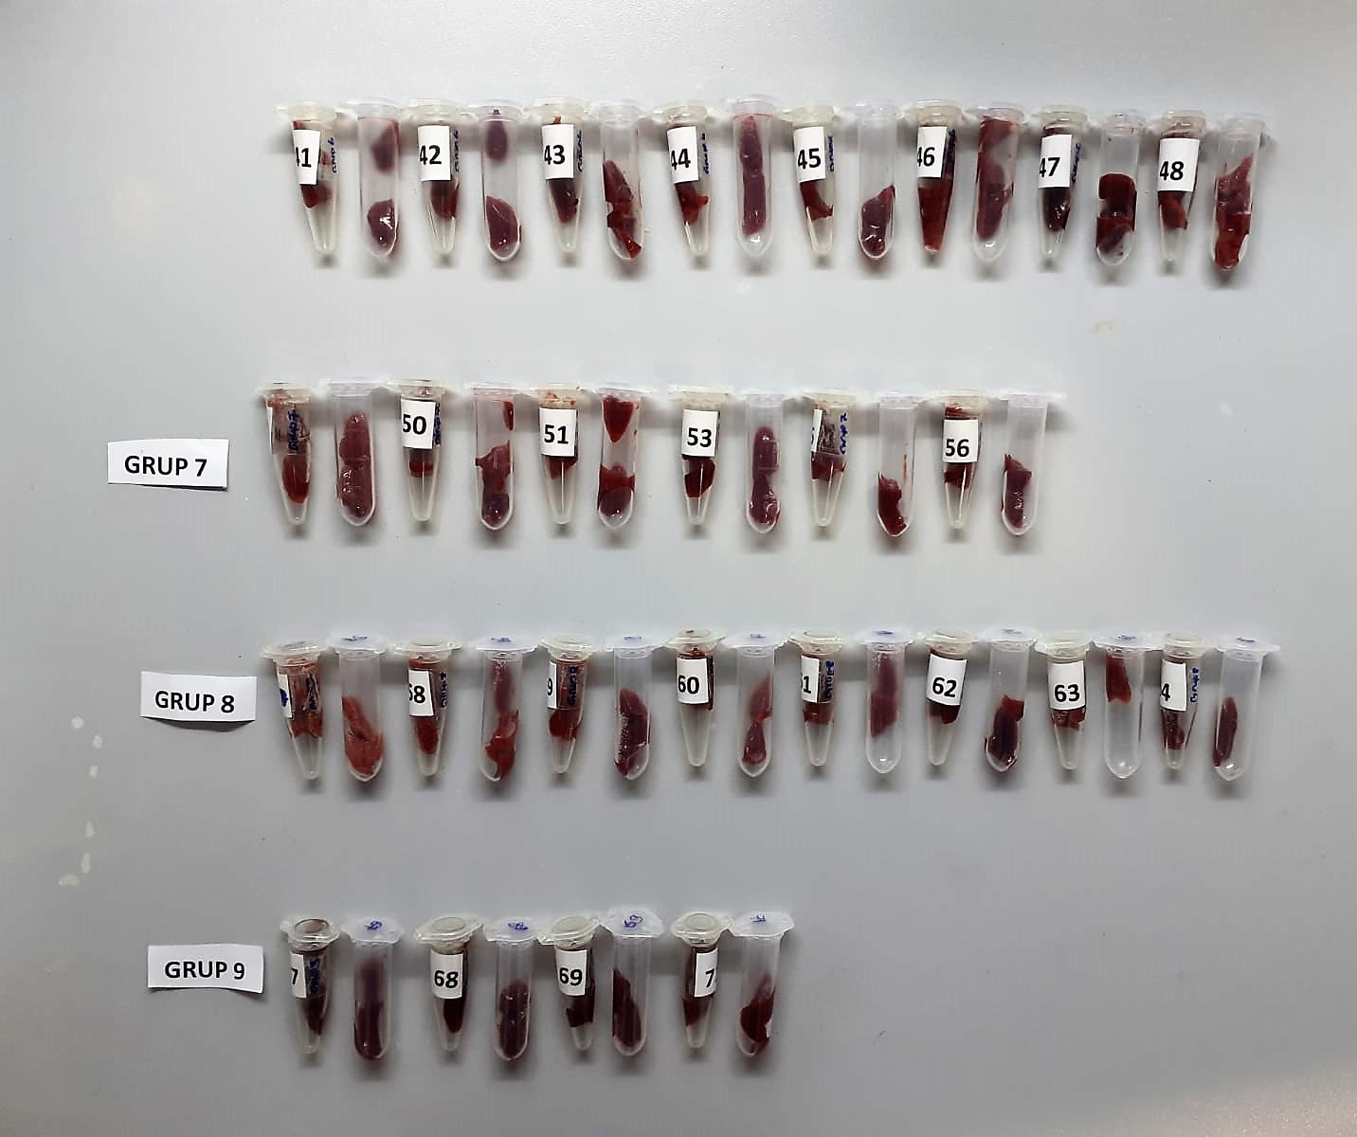

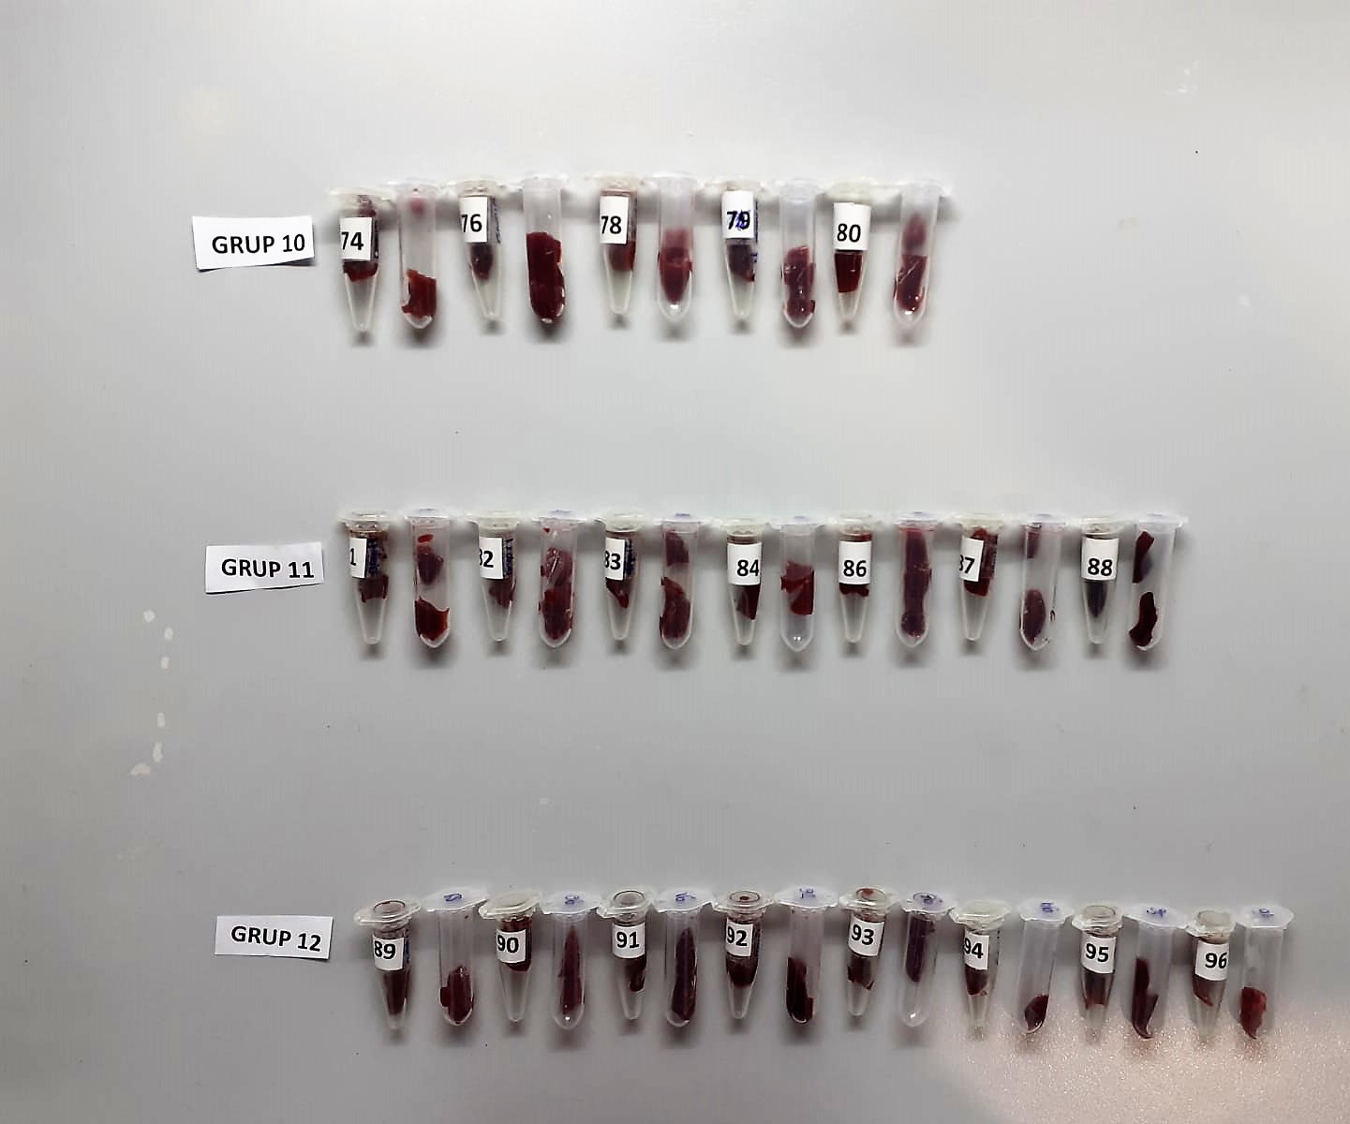
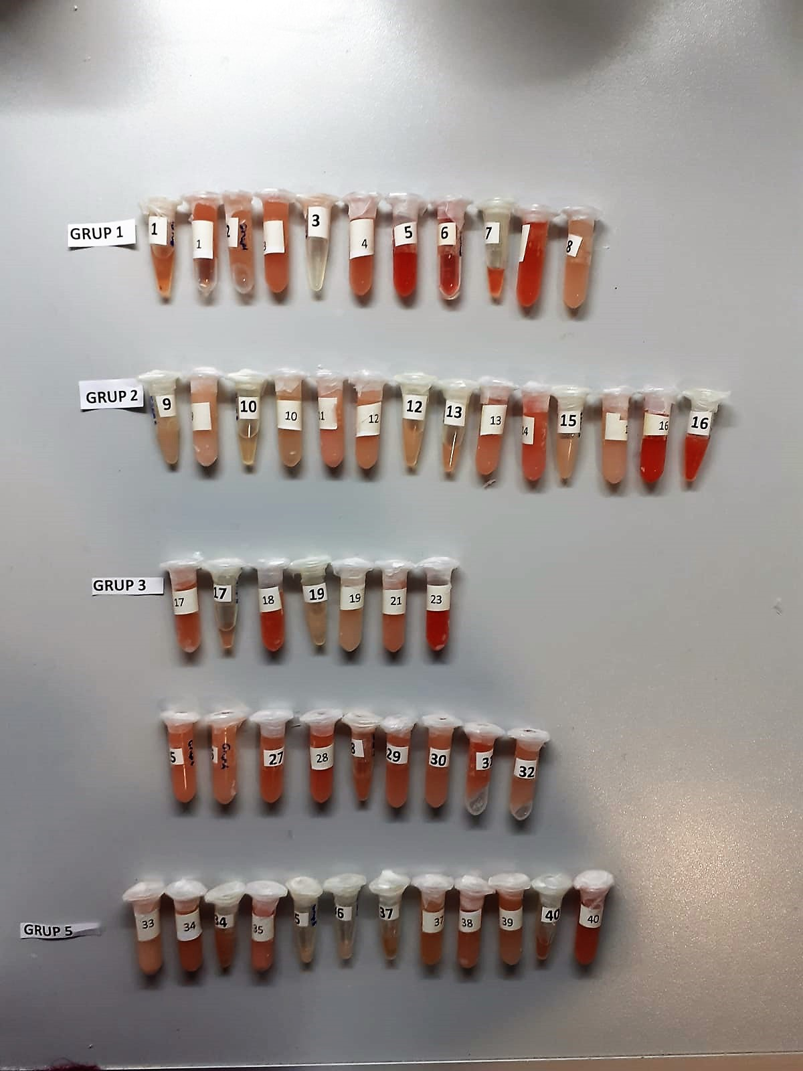

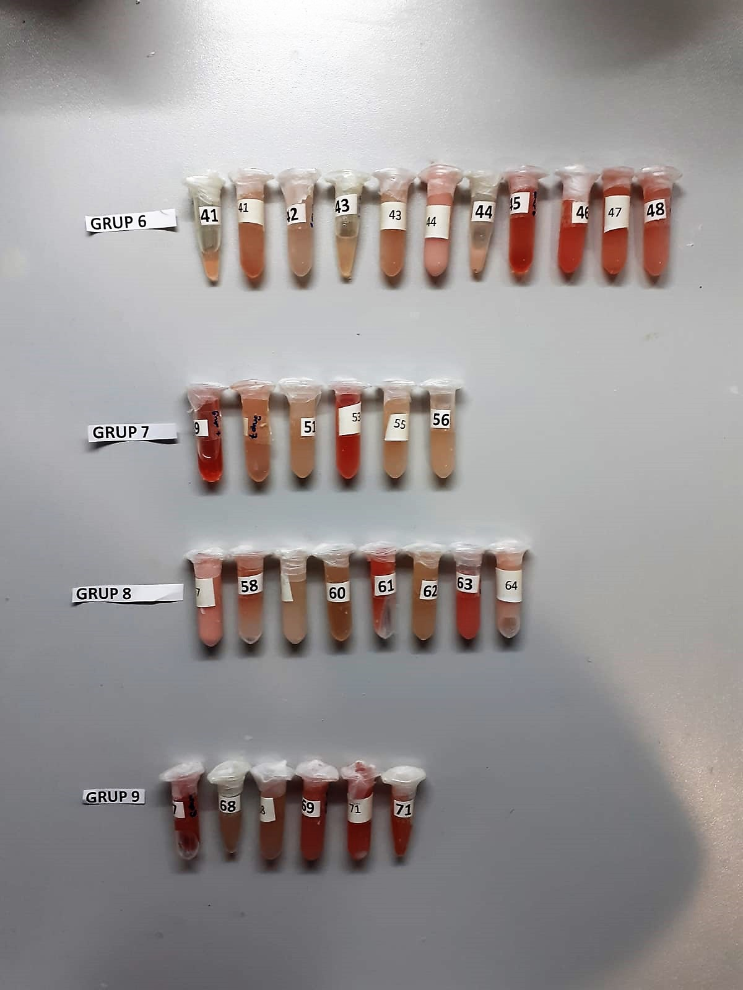

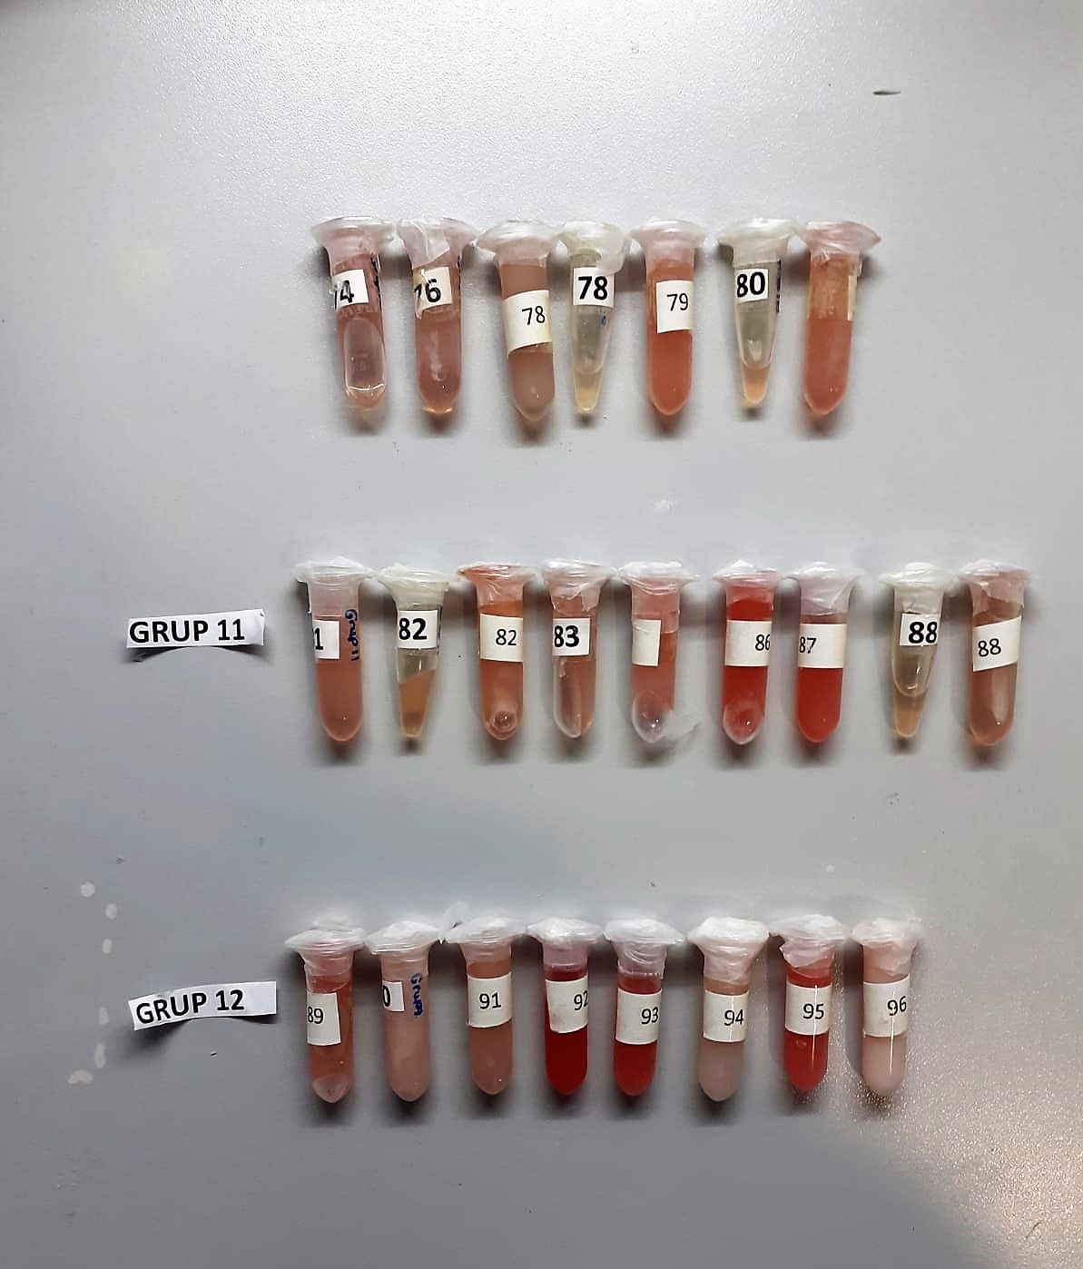

Rat Insulin Assay Principle
This ELISA kit uses the Sandwich-ELISA principle. The micro ELISA plate provided in this kit has been pre-coated with an antibody specific to Rat INS.
Samples (or Standards) are added to the micro ELISA plate wells and combined with the specific antibody.
Then a biotinylated detection antibody specific for Rat INS and Avidin-Horseradish Peroxidase (HRP) conjugate are added successively to each micro plate well and incubated. Free components are washed away.
The substrate solution is added to each well. Only those wells that contain Rat INS, biotinylated detection antibody and Avidin-HRP conjugate will appear blue in color.
The enzyme-substrate reaction is terminated by the addition of stop solution and the color turns yellow. The optical density (OD) is measured spectrophotometrically at a wavelength of 450 ± 2 nm.
The OD value is proportional to the concentration of Rat INS. You can calculate the concentration of Rat INS in the samples by comparing the OD of the samples to the standard curve.

AST U/L
UV test according to a standarrized method
Sample and addition of R1 (buffer)
Addition of R2 and start of reaction: AST
α-ketoglutarate + L-aspartate L- glutamate + oxaloasetate
AST is the enzyme which catalyzes this equilibrium reaction. The oxaloacetate in- crease is measured in a subsequent indicator reaction which is catalyzed by malate dehydrogenase.
MDH
oxalacetate + NADH + H+ L-Malate + NAD+
In the second reaction, NADH is oxidized to NAD. The rate of decrease in NADH
(Measured photometrically) is directly proportional to the rate of formation of
oxaloasetate, and thus the AST activity.

ALT U/L
UV test according to the IFCC method.
ALT
L-Alanin + 2-Oxoglutarate ⎯⎯ L-Glutamate + Pyruvat

Alkaline Phosphatase (ALP) U/L
Colorimetric assay in accordance with a standardized method.
ALP, Mg2
p - Nitrophenylphosphate+ H2O Phosphate + p - Nitrophenol
In the presence of magnesium and zinc ions, p-nitrophenyl phosphate is hydrolyzed by phosphatases to form phosphate and p-nitrophenol.
In this process AMP serves as transient phosphate acceptor. The release of coloured p-nitrophenol is proportional to the ALP activity and can be measured photometrically.

Clolesterol Total mg/dl
Cholesterol ester + H2O Cholesterol + fatty acids
Cholesterol esters are ceaved by the action of choesterol esterase to yield free
choesterol and fatty acids Cholesterol oxidase Cholesterol + O2 Cholesten-3-on + H2O2
Peroxidase
2H2O2 + Phenol + 4-Aminoantipyrine Quinoneimine dye + 4 H2O
Cholesterol is converted by oxygen with the aid of cholesterol oxidase to A4- Cholestenone and hydrogen peroxide.
Hydrogen peroxide created forms a red dyestuff by reacting with 4-aminoantipyrine and phenol under the catalytic action of peroxidase.
The color intensity is directly proportional to the concentration of cholesterol and can be determined photometrically.

Triglycerides mg/dl
Triglycerides in the sample originates, by means of the coupled reactions described below, acoloured complex that can be measured by spectrophotometry.
Triglycerides + H2O lipase Glycerol + Fatty acids
Glycerol + ATP glycerol kinase Glycerol – 3 – P + ADP
Glycerol – 3 –P + O2 G-3-P-oxidase Dihidroxyacetone – P +H2O2
2 H2O2 + 4 – Aminoantipyrine + 4 – Chlorophenol G-3-P-oxidas Quinoneimine + 4 H2O

Glucose mg/dl
Enzymatic colorimetric test on basis of Trinder – Reaction:
Glucose oxidase Glucose + O2 Gluconic acid + H2O2
Peroxidase
2H2O2 + Phenol + 4–Aminoantipyrine Red Quinoneimine + 4H2O

HDL Cholesterol mg/dl
Enzymatic colorimetric test
• Sample and addition of R1
• Addition of R2 and start of reaction
In the first step LDL, VLDL and Chylomicrons are eliminated and transformed to
non reactive compounds and specific condition for the reaction. By the second
reagent only the HDL-Cholesterol is subject to color reaction
Cholesterol Esterase
Cholesterol ester + H2O Cholesterol + fatty acid
Cholesterol Oxidase
Cholesterol + O2 Cholesten-3-on + H2O2
Peroxidase
H2O2 + phenol + 4-aminoantipyrine quinoneimine dye+4 H2O

LDL Cholesterol mg/dl
İlk adımda, HDL, VLDL ve Şilomikronlar elimine edilir ve reaksiyon için özel koşulda reaktif olmayan bileşiklere dönüştürülür. İkinci reaktif sadece LDL-kolesterol renk reaksiyonudur.
Kolesterol esteraz
Kolesterol ester + H2O kolesterol + yağ asidi
Kolesterol Oksidaz
Kolesterol + O2 kolesten-3-on + H2O2
peroksidaz
H2O2 + fenol + 4- aminoantipirin kinon boyası +4 H2O

Malondialdehyde (MDA) nmol/L
The MDA level was determined by a method based
on the reaction with thiobarbituric acid (TBA) at 90–100_C
. In the TBA test reaction, MDA or MDA-like
substances and TBA react with the production of a pink
pigment with a maximum absorption at 532 nm. The
reaction was performed at pH 2–3 at 90_C for 15 min. The
sample was mixed with two volumes of cold 10% (w/v)
trichloroacetic acid for the precipitation of protein. The
precipitate was pelleted by centrifugation, and an aliquot of
the supernatant was reacted with an equal volume of 0.67%
(w/v) TBA in a boiling water bath for 10 min. After
cooling, the absorbance was read at 532 nm.

Super Oxide Dismutase (SOD) U/ml
The role of speroxide dismutase is to accelerate the dismutation of the toxic radical, produced
during oxidative energy processes to hydrogen peroxide and molecular oxygen. This method
employs xanthine and xanthine oxidase to generate superoxide radicals which react with 2-(4-
iodophenyl)-3-(4-nitrophenol)-5-phenyltetrazolium chloride to form a red formazan dye.. the
superoxide dismutase activity is then measured by the degree of inhibiton of this reaction

GPx (U/L)
This method is based on that of Paglia and Valentine. Glutathione Peroxidase (GPx) catalses of the
oxidation of glutathione by cumene hydroperoxide. In the presence of glutathione (GSSG) is
immediately converted to the reduced form with a concomitant oxidation of NADPH to NADP. The decrease in absorbance at 340 nm is measured
Referanslar
Paglia, D.E. and Valentine, W.N., J. Lab. Clin. Med., 1967; 70: 158.
Prohaska, J.R., Oh, S.H., Hoekstra, W.G. & Ganther,
H.E. Biochem. & Biophys. Res. Comm. 1977; 74: 64.
Kraus, R.J. & Ganther, H. E. Biochem. & Biophys. Res. Comm 1980; 96: 1116.

